Planilha1
TABELA DE VALORES SIPRATECH

DESCRIÇAO | VALOR

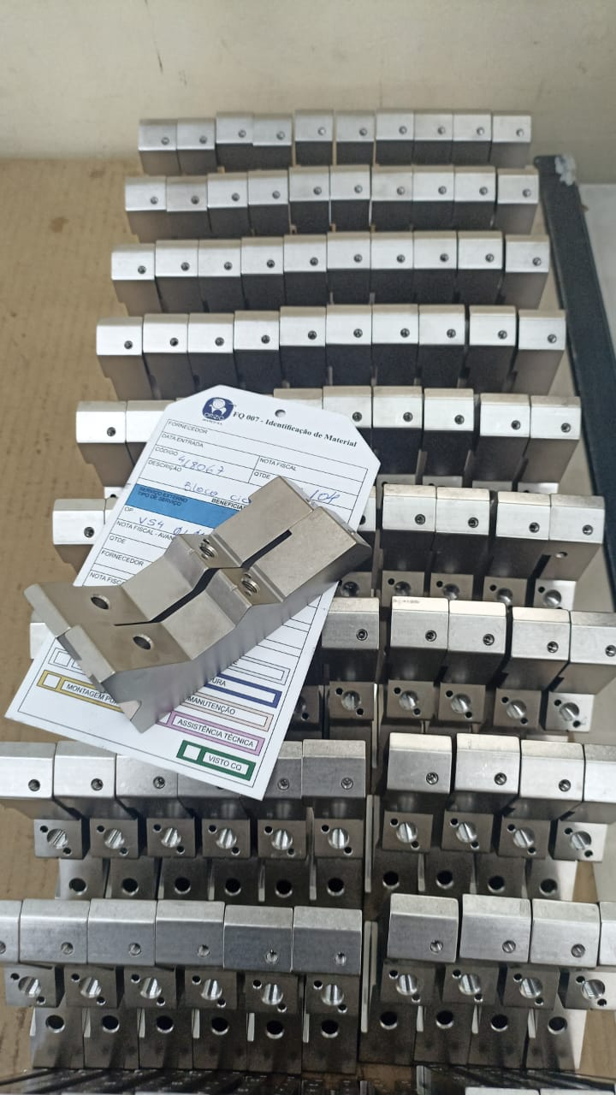
 | R$ 5.30

BLOCO INDIVIDUAL JOHNC,CIC,CI4
CÓDIGOS:
0023333N
418069
418067
418068
00425110, 00425109, 00425126, 00425125

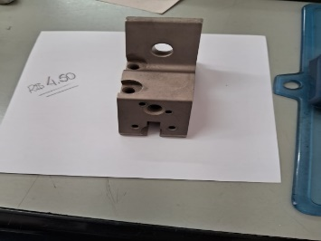
 | R$ 4.10

BLOCO CILINDRO CMOAN
CÓDIGOS:
12502373
12502373

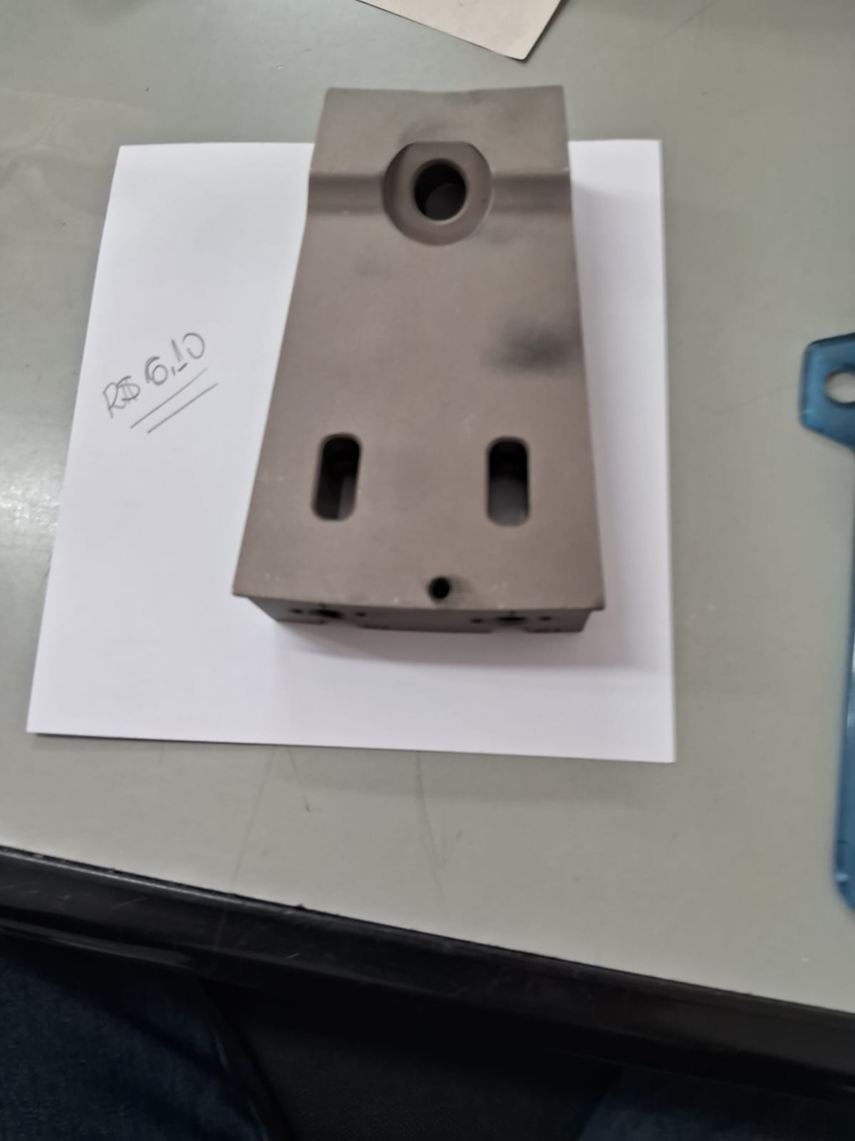
 | R$ 5.70

BLOCO DISCO CMOAN
CÓDIGOS:
12502365

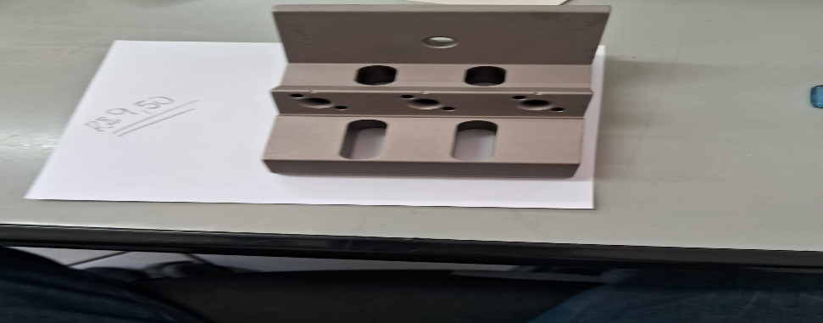
 | R$ 8.80

BLOCO TRIPLO
CÓDIGOS:

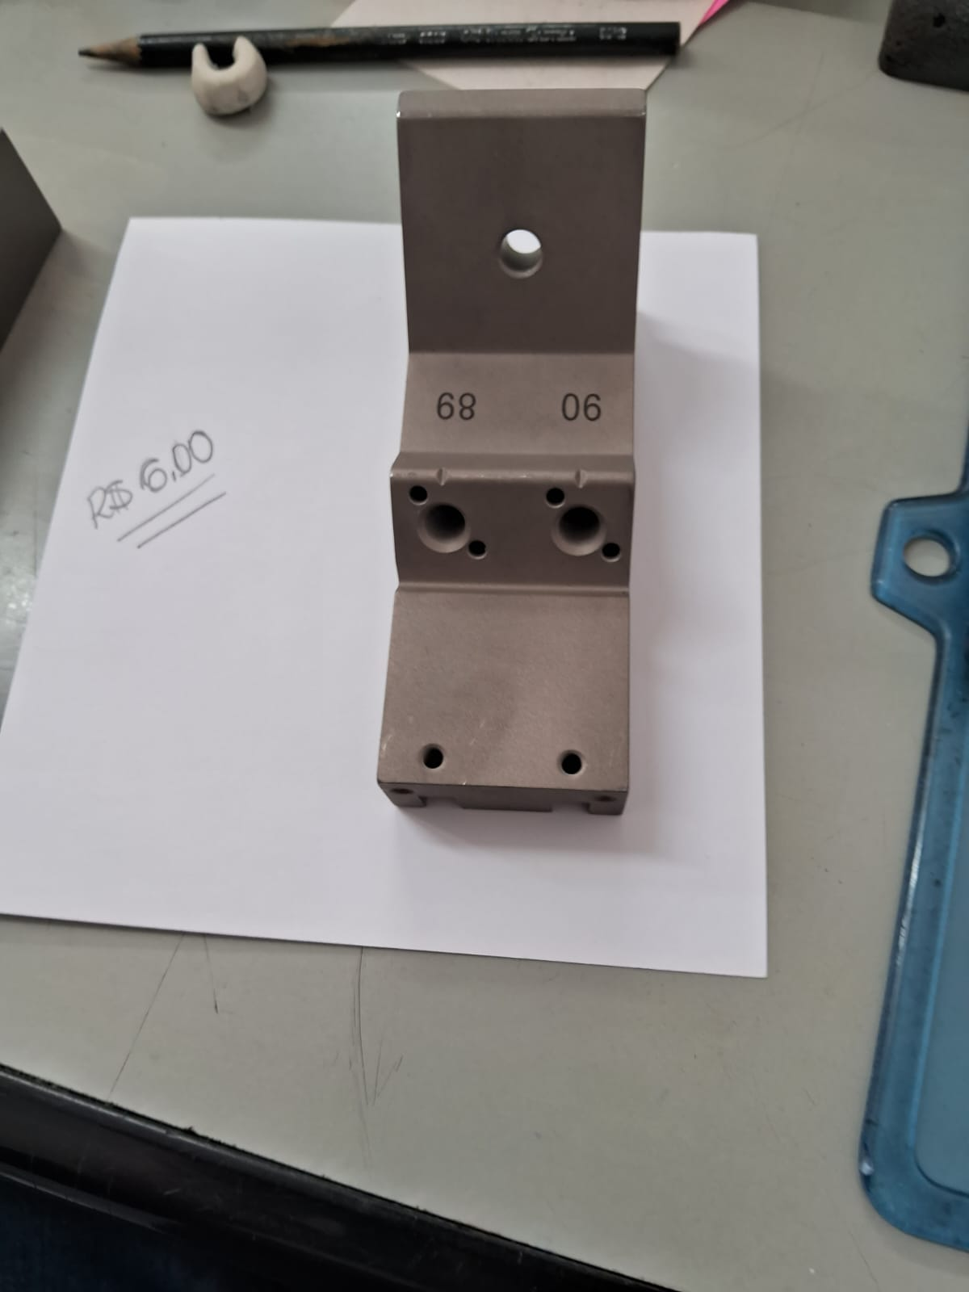
 | R$ 5.60

BLOCO DUPLO CI2
CÓDIGOS:
3420732N
3420733N
3420731N
3420734N
41672

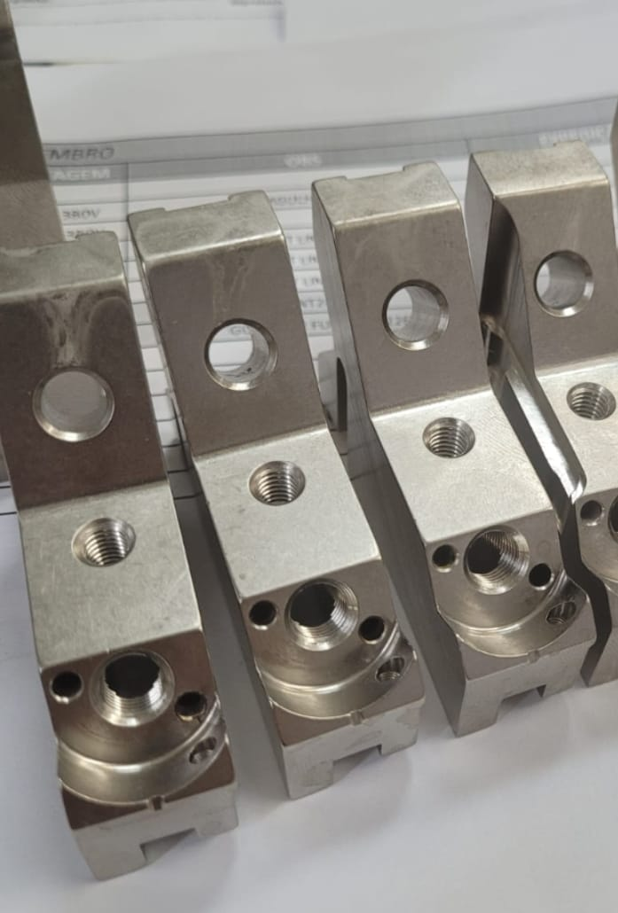
 | R$ 3.30

BLOCO DISCO CIC
CÓDIGOS:
20575N
20799N
20798N
20574N

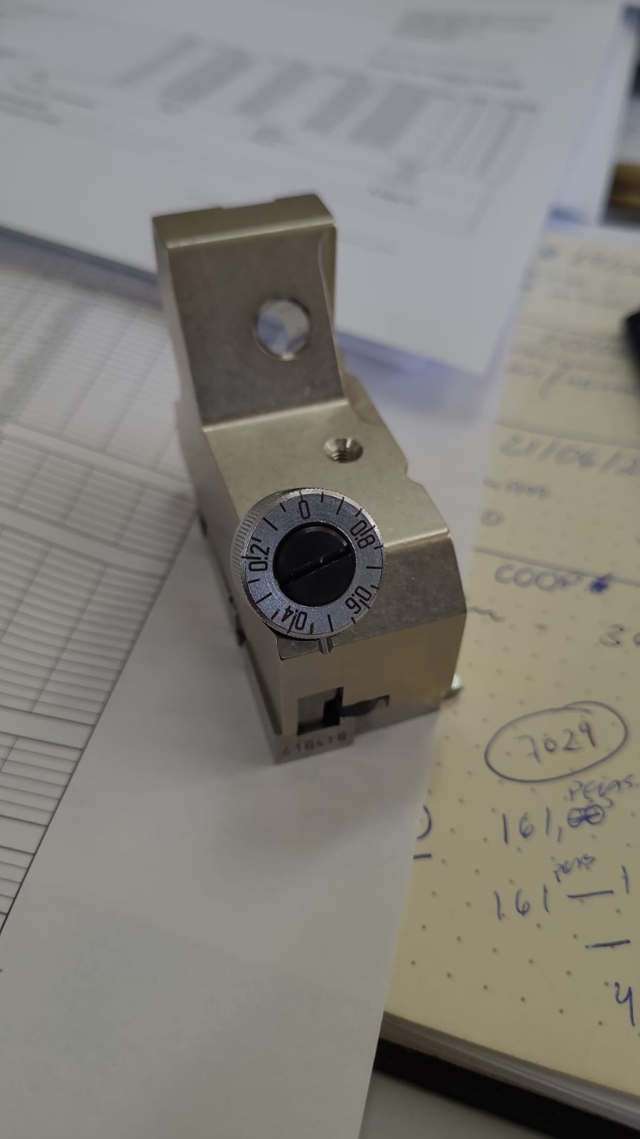
 | R$ 3.50

BLOCO DISCO CO4
CÓDIGOS:
24065N
24065N
24063N
24062N

 | R$ 0.60

CABEÇA GUIA FIO
CÓDIGOS:
0022513N

 | R$ 0.80

CABEÇA GUIA LINHA
CÓDIGOS:
10112586

 | R$ 2.50

HASTE GUIA FIO CIC/CO4 / BRACINHO PEQUENO
CÓDIGOS:
0020330N

 | R$ 1.75

SUPORTE GUIA FIO/JOELHINHO
CÓDIGOS:
11402797

 | R$ 0.60

BLOCO CABEÇA GUIA FIO
CÓDIGOS:
0020223N

 | R$ 2.60

BRACINHO MAIOR .CMOAN
CÓDIGOS:
11402712

